2023_05_data
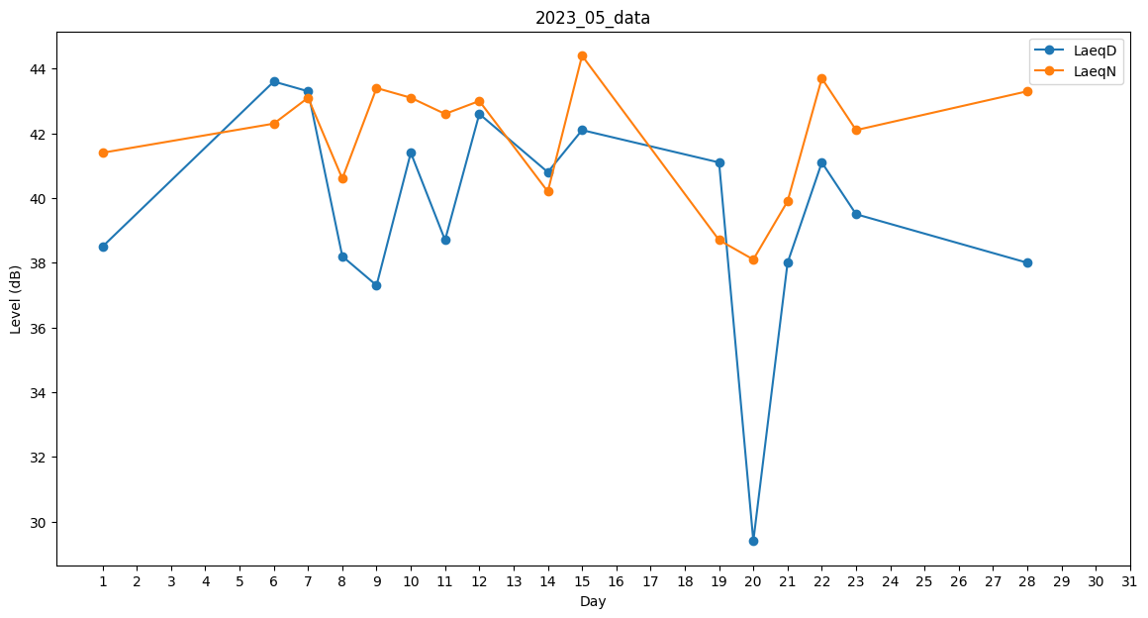
Day | LaeqD | LaeqN
1 | 38.5 | 41.4
2 | 26.8 | 0
3 | 0 | 0
4 | 0 | 39.9
5 | 0 | 40.2
6 | 43.6 | 42.3
7 | 43.3 | 43.1
8 | 38.2 | 40.6
9 | 37.3 | 43.4
10 | 41.4 | 43.1
11 | 38.7 | 42.6
12 | 42.6 | 43
13 | 36.6 | 0
14 | 40.8 | 40.2
15 | 42.1 | 44.4
16 | 32.2 | 0
17 | 0 | 0
18 | 0 | 0
19 | 41.1 | 38.7
20 | 29.4 | 38.1
21 | 38 | 39.9
22 | 41.1 | 43.7
23 | 39.5 | 42.1
24 | 37.4 | 0
25 | 0 | 0
26 | 0 | 0
27 | 29.2 | 0
28 | 38 | 43.3
29 | 29.2 | 0
30 | 0 | 0
31 | 0 | 0

